상품제안서
메모형 점착메모지 (HS-100-04) | 상품코드: S22264

 |  |  |  |  |  |  | 02-713-8555 | www.synergygift.co.kr
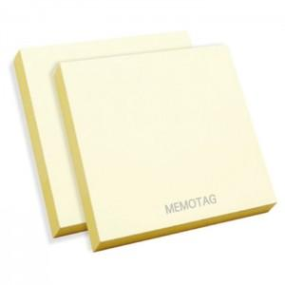 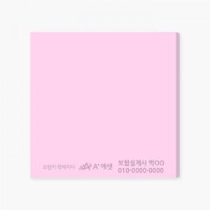 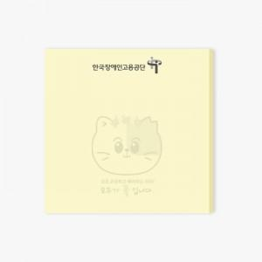

【상세/제작정보】 | 내지 먹1도 무료인쇄 / 내지 색상은 칼선 데이터에 꼭 기업해주세요

【인쇄/포장옵션】 | 검정1도 / 포장불가능

【공급단가】 | 수량 | 500~ | 1,000~ | 3,000~ | 5,000~ | 10,000~
*VAT별도 | 20매 | 270원 | 260원 | 250원 | 240원 | 240원
 | 30매 | 400원 | 390원 | 380원 | 360원 | 350원
 | 50매 | 570원 | 550원 | 540원 | 510원 | 500원
 | 100매 | 1,020원 | 980원 | 940원 | 880원 | 860원

【상품 URL】 | https://www.synergygift.co.kr:443/src/goods_detail.php?gdno=22264

